Sheet1
LeNet Evaluation Report
 | Batch_size | Activation function | Weight initialization | Optimizer | Learning rate | Epoch | dropout | Weight decay | data augmentation | LR decay | training time (m) | Early stopping epoch | Accuracy
Setting #1 | 128 | ReLU | 0.01 | Adam | 0.001 | 200 | 0.1 | x | x | x | 78.8 | 25550 | 0.5989
Setting #2 | 128 | ReLU | 0.01 | Adam | 0.001 | 200 | 0.15 | 0.0001 | x | x | 79.8 | 36750 | 0.6315
Setting #3 | 128 | ReLU | 0.01 | Adam | 0.001 | 200 | 0.1 | 0.0001 | O | x | 74.5 | 29780 | 0.6579
Setting #4 | 128 | ReLU | He | Adam | 0.001 | 200 | 0.1 | 0.0001 | O | O | 70.95 | 70350 | 0.7148
add setting...
Validation dataset accuracy plot
Setting #1
Setting #2
Setting #4
Setting # error
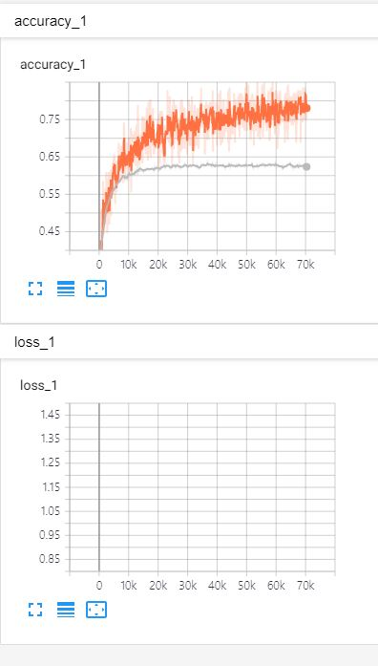 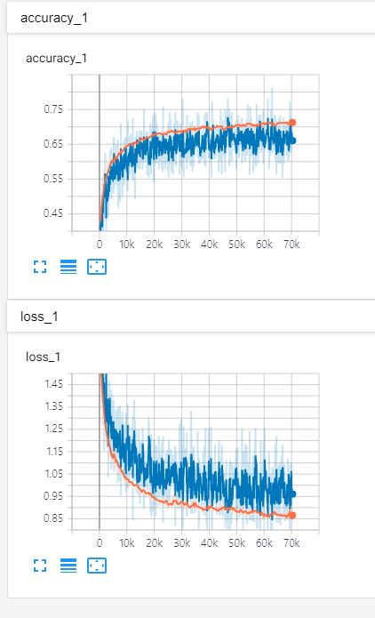 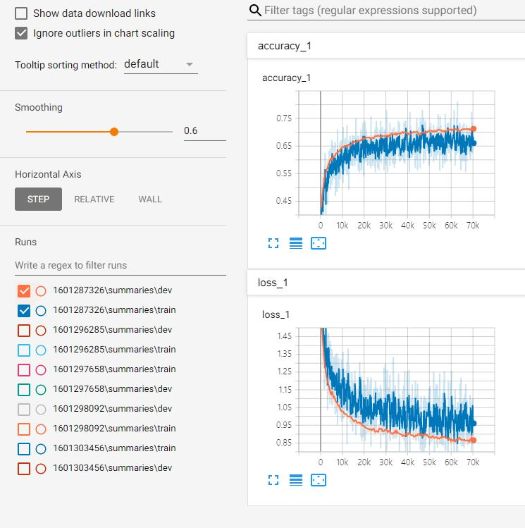 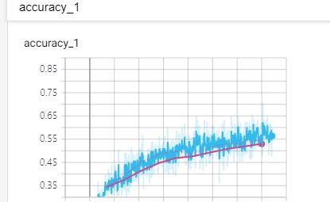

[결과 정리] # 초기 GPU 환경설정 및 tensorflow의 행렬에 대하여 연산 감을 못잡아 시간이 오래걸려 많은 셋팅을 적용하지 못하였습니다. CPU를 사용하여 계산하여 training time이 한번학습에 1시간 이상이 걸렸다. Data augmentation 이후 정확도가 상승하였는데 setting 4 에서 Weight initailization 을 He 로 설정한 영향인지 정확도가 최고로 높은 시점이 더 늦어졌고 evaluation에서 높은 성능을 기록하였다. 중간중간 dropout의 기준도 바꾸어 보았고 LR decay를 적용해보았으나 유의미한 성능차이는 내지 못한것같아 원래대로 하였다.

